12x12
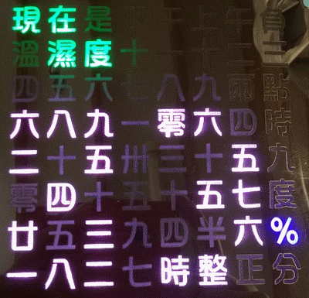
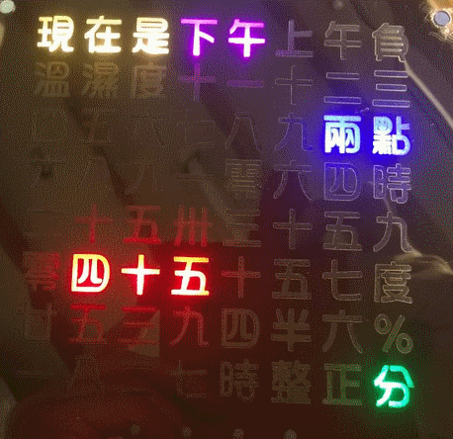
12x12 | I | T | S
 |  | T | E | N |  | H | A | L | F
 |  |  |  |  | Q | U | A | R | T | E | R
 |  | T | W | E | N | T | Y |  | F | I | V | E
 | T | I | L |  |  | P | A | S | T
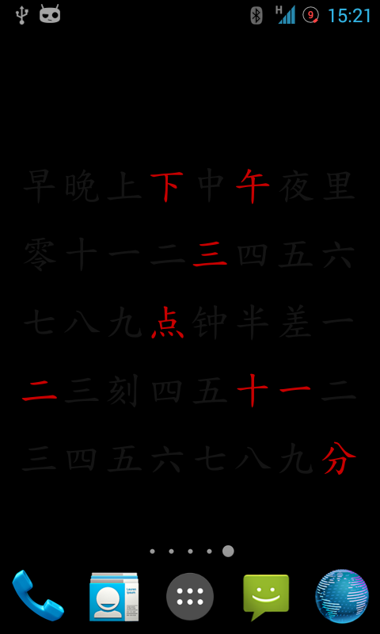
 |  | S | E | V | E | N |  | N | O | O | N
 | M | I | D | N | I | G | H | T |  | T | E | N
 | F | I | V | E |  | N | I | N | E
 | E | L | E | V | E | N |  | T | W | O
 |  | S | I | X |  |  | E | I | G | H | T
 | O | N | E |  |  | T | H | R | E | E
 | F | O | U | R |  |  | O | C | L | O | C | K

 |  |  | 早 | 晚 | 上 | 下 | 中 | 午 | 夜 | 里

 |  |  | 零 | 十 | 一 | 二 | 三 | 四 | 五 | 六

 |  |  | 七 | 八 | 九 | 点 | 钟 | 半 | 差 | 一

 |  |  | 二 | 三 | 刻 | 四 | 五 | 十 | 一 | 二
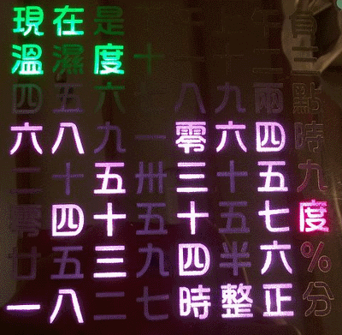
 |  |  | 三 | 四 | 五 | 六 | 七 | 八 | 九 | 分

